基本
立花証券・ｅ支店・ＡＰＩ（ｖ４ｒ７）、ブラウザからの利用方法・基本編 |  |  |  |  | create | 2020.11.11
 |  |  |  |  | update | 2025.05.31
１． | 概要
 | ｅ支店・ＡＰＩをブラウザ（GoogleChrome）から利用する方法を具体例で説明します。
 | ※より詳細な情報についてはｅ支店・ＡＰＩ・専用ＨＰ（https://e-shiten.jp/e_api/）（以下ＨＰと呼ぶ）「５．マニュアル」（以下マニュアルページと呼ぶ）を参照。
 | ※本資料ではブラウザとして GoogleChrome を Microsoft Windows10-64Bit で利用した例を記載しております。
 | 基本的にどのブラウザでも利用できると思いますが、世の中の全ての端末（ハード）、ＯＳ、ブラウザ（や各々のバージョン）等々の組み合わせが
 | 無限にあるため、全ての環境で動作することは保証できませんので、ご利用は自己責任でお願いします。
 |  | ・・・本バージョンでの変更箇所を示す。

２． | 利用方法
 | （１） |  | 認証
 |  | ｅ支店・ＡＰＩを利用するにはｅ支店システム（標準Ｗｅｂ）への認証同様、最初に認証をする必要があります。
 |  | 認証はｅ支店・ＡＰＩの認証用ＵＲＬにＪＳＯＮ文字列でｅ支店・標準Ｗｅｂ画面のログインＩＤ、パスワードを指定し要求を行います。
 |  | 【ポイント】
 |  |  | 認証の結果として、ｅ支店・ＡＰＩの各種機能を利用するための仮想ＵＲＬを取得（することが目的です）します。
 |  |  | 仮想ＵＲＬが取得できないと、ｅ支店・ＡＰＩの各種機能は利用することができません。
 |  |  | ※仮想ＵＲＬの詳細等については「ＨＰ、３．ご利用方法」参照。
 |  |  | ※ｅ支店・ＡＰＩの外部インタフェースについては「マニュアルページ、２．インタフェース概要」参照。
 |  | 例：
 |  |  | 「
 |  |  |  | https://10.62.26.91/e_api_v4r7/auth/?{"p_no":"1","p_sd_date":"2020.11.07-13:46:35.000",
 |  |  |  | "sCLMID":"CLMAuthLoginRequest","sPassword":"********","sUserId":"********","sJsonOfmt":"5"}
 |  |  | 」
 |  |  | 上記をブラウザのＵＲＬに指定（便宜上改行してますが、改行せず１行で指定）します。
 |  |  | ＪＳＯＮ文字列（"?" から先）の１行目がヘッダー部、２行目がデータ部（業務機能、引数の指定）です。
 |  |  | 【ポイント】
 |  |  |  | ＪＯＳＮ文字列の引数項目に「"sJsonOfmt":"1"」を指定すると、ブラウザで見や易いようタブや改行等を入れ（るフォ－マット変換し）応答します。
 |  |  |  | ＪＯＳＮ文字列の引数項目に「"sJsonOfmt":"5"」を指定すると、ブラウザで見や易いようタブや改行等を入れ（るフォ－マット変換し）且つ引数項目番号でなく引数項目名で応答します。

 |  |  | 上記文字列を１行でブラウザのＵＲＬに入力すると、ｅ支店システムの認証処理が実行され、結果がブラウザに表示されます。
 |  |  | 【ポイント】
 |  |  |  | URL や PREFIX は接続先（本番環境、デモ環境、弊社内開発環境など）や対応するｅ支店・ＡＰＩのバージョンにより指定値が異なります（本資料の各記例は弊社内開発環境での例です）。
 |  |  |  | 現時点ではＵＲＬ（https://kabuka.e-shiten.jp/）、PREFIX （e_api_v4r7/）で、その後にＪＳＯＮ文字列を引数で渡すための "?" 文字を入れＪＳＯＮ文字列で機能や引数を指定します。
 |  |  |  | ※ｅ支店・ＡＰＩのリリースバージョン等については「ＨＰ、２．リリース＆改定情報」参照。
 |  |  |  | ※以下各画像例は PREFIX（e_api_v4）時の画像ですのでご注意下さい。
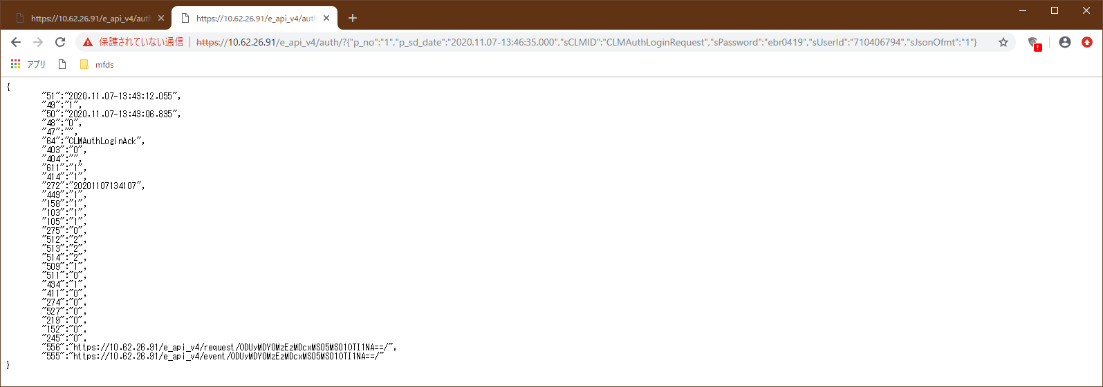

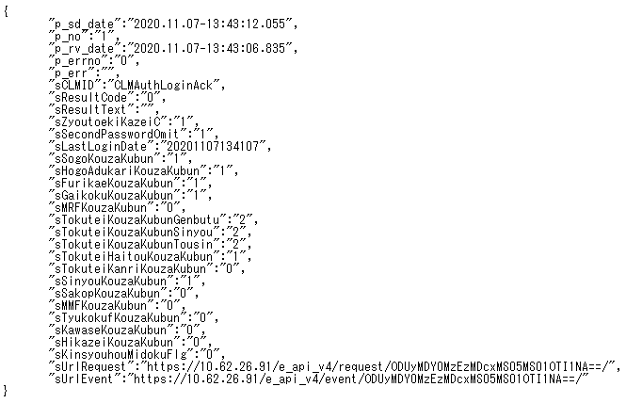

 |  |  | 正常の場合、応答項目のエラー番号（p_errno）が "0"：正常が返され、仮想URL（REQUEST、MASTER、PRICE、EVENT）が返されます。
 |  |  | 正常以外の場合、応答項目のエラー番号が "0" 以外が返され仮想ＵＲＬは返され（＝＞ｅ支店・ＡＰＩが利用でき）ません。

 |  |  | 【ポイント】
 |  |  |  | ｅ支店・ＡＰＩの基本的なインタフェースは通常のホームページアクセスと同様で、要求を送信すると応答を返します。
 |  |  |  | ※エラー番号等の共通引数項目については「マニュアルページ、４．共通項目、認証機能」参照。
 |  |  |  | ※各項目説明等については「マニュアルページ、２．認証機能（認証I/F）」以降を参照。
 |  |  |  | ※EVENT I/F については「マニュアルページ、６．注文約定通知機能（EVENT I/F）」参照。

 |  |  | 【ポイント】
 |  |  |  | 業務的な理由によりエラーの場合（パスワードが異なるなど）は応答項目のエラー番号（p_errno）は正常ですが、
 |  |  |  | 業務エラーコード（sResultCode）及び業務エラー内容（sResultText）が日本語で設定されます。
 |  |  |  | 業務的なエラーの場合も同様に仮想ＵＲＬは返され（＝＞ｅ支店・ＡＰＩが利用でき）ません。

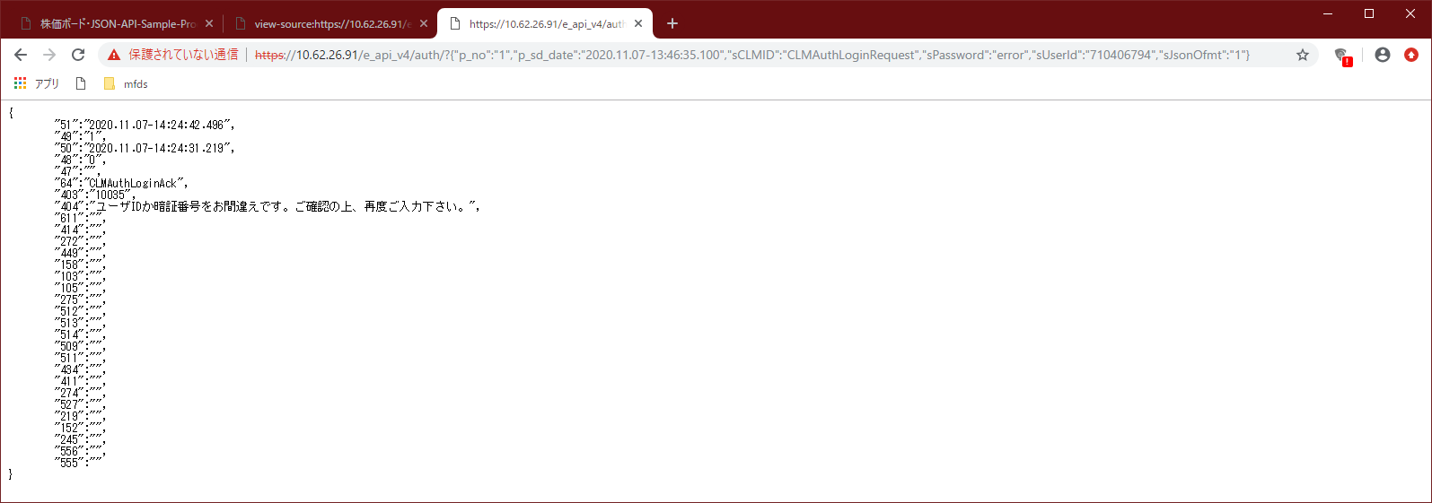

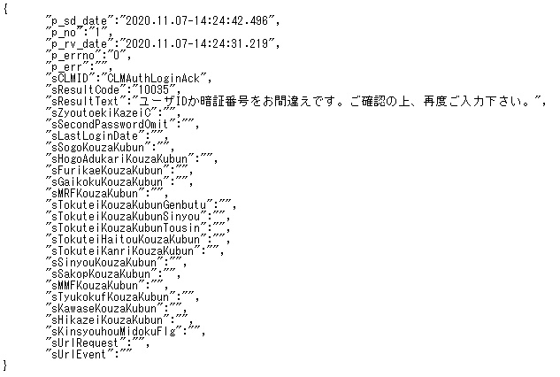

 |  |  | 【ポイント】
 |  |  |  | ＪＳＯＮ文字列の引数項目名についてはクライアント～サーバ（インターネット）間の通信データ量を減らすため引数項目番号で通信しています。
 |  |  |  | ただし要求（ブラウザ＝＞ｅ支店・ＡＰＩシステム）については引数項目名（名称）のままでの利用は可能としています。
 |  |  |  | 引数項目名から引数項目番号、またはその逆変換はｅ支店・ＡＰＩ専用ＨＰで公開しているサンプルプログラムで利用している「https://URL/PREFIX/mfds_json_api_compress_vN[rN].js」（javascript プログラムの関数）を利用します。
 |  |  |  | ※「https://URL/PREFIX/mfds_json_api_compress_vN[rN].js」ファイルはｅ支店・ＡＰＩのバージョン（及びリビジョン）毎に変更があるため、該当バージョン（及びリビジョン）のファイルを利用して下さい。
 |  |  |  | ※引数項目番号はｅ支店・ＡＰＩのバージョンＵＰ等により変更されるため、対応する上記ファイルのバージョンをその都度指定する必要があります。
 |  |  |  | またプログラム作成時は引数項目名＜＝＞引数項目番号の変換関数を必ず利用し引数項目名でプログラムを作成する必要があります。（でないとバージョンUP等に伴う引数項目番号の変更の都度、開発プログラムの対応修正が必要となります）

 |  |  |  | ｖ４ｒ１よりＪＯＳＮ文字列の引数項目に「"sJsonOfmt":"4"」を指定すると引数項目名称で応答します。
 |  |  |  | 引数項目「"sJsonOfmt"」はビット値指定のため、"4"（ビット目ＯＮ）の場合は引数項目名で、"4" （ビット目ＯＦＦ）（含む引数項目未指定）の場合は引数項目番号で応答を返します。
 |  |  |  | 上記例（"5"）は "1"（ビット目ＯＮ）と”4”（ビット目ＯＮ）の指定となり「ブラウザで見や易い形式」且つ「引数項目名称」で応答を返す値指定となります。
 |  |  |  | 引数項目名をご利用される場合、送受信データ（引数項目名の引数項目番号へ）の圧縮がされないため、結果として通信データ量が増え（＝通信媒体への負荷が増え）るため伝送効率が下がります。
 |  |  |  | 特に注文一覧、現物保有銘柄一覧、信用建玉一覧等の照会系機能については注文数、保有銘柄数、建玉数に比例し伝送効率がより下がりますのでご注意ください。
 |  |  |  | ※処理レスポンスを考慮しご利用頂く場合は引数項目番号によるご利用を推奨いたします。

 | （２） |  | 注文入力
 |  | 認証応答（正常時）で取得する仮想ＵＲＬ（REQUEST）へＪＳＯＮ文字列を指定することで要求を行います。
 |  | 以下は銘柄コード「8411」の現物買いの要求例で、注文数量や注文値段など必要項目の設定をし要求します。

 |  | 【ポイント】
 |  |  | HTTPS を利用する関係で、証明書を許容した後、（１）の認証を実行したブラウザ（別タブは問題なし）でないと仮想ＵＲＬへの要求が出せないようなので注意が必要です。

 |  | 例：
 |  |  | 「
 |  |  |  | https://10.62.26.91/e_api_v4r7/request/MTAyMTgzODE0MDcxMS05MS01OTMyNQ==/?{"p_no":"2","p_sd_date":"2020.11.07-13:47:35.000","sCLMID":"CLMKabuNewOrder","sZyoutoekiKazeiC":"1",
 |  |  |  | "sTategyokuZyoutoekiKazeiC":"*","sIssueCode":"8411","sSizyouC":"00","sBaibaiKubun":"3","sCondition":"0","sOrderPrice":"1200","sOrderSuryou":"100","sGenkinShinyouKubun":"0","sOrderExpireDay":"0",
 |  |  |  | "sGyakusasiOrderType":"0","sGyakusasiZyouken":"0","sGyakusasiPrice":"*","sTatebiType":"*","sSecondPassword":"7777","sJsonOfmt":"1"}
 |  |  | 」

 |  | 【ポイント】
 |  |  | 送信通番（p_no）については多重送信対策として前要求.p_no＞＝今要求.p_no の場合、エラー応答を返します。

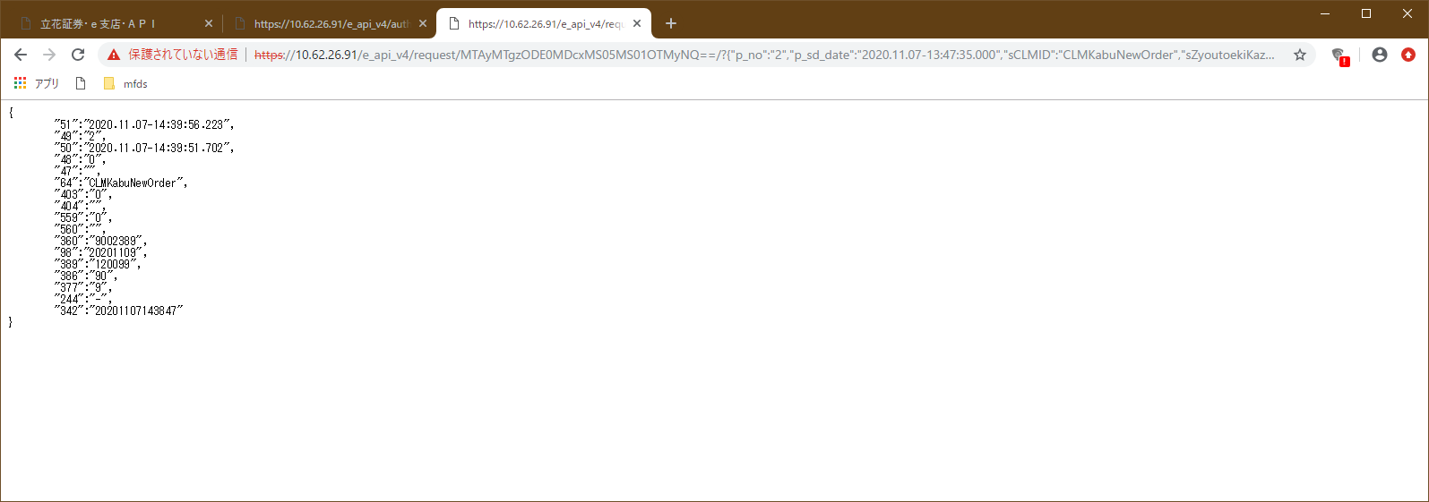

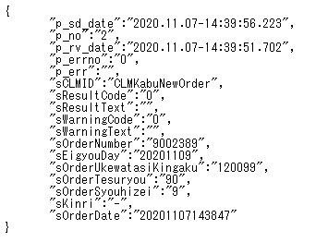

 |  |  | 正常の場合（応答項目のエラー番号（上記 "p_errno"）が "0"：正常が返され、かつ、業務エラーコード（sResultCode）が "0"：正常（業務エラー内容は空白））、
 |  |  | 注文番号（sOrderNumber）、営業日（sEigyouDay）などが出力項目として応答されます。

 | （３） |  | 注文一覧
 |  | 注文一覧取得（等照会系機能）をするには認証応答（正常時）で取得する仮想ＵＲＬ（REQUEST）へＪＳＯＮ文字列を指定することで要求を行います。

 |  | 例：
 |  |  | 「
 |  |  |  | https://10.62.26.91/e_api_v4r7/request/MTAyMTgzODE0MDcxMS05MS01OTMyNQ==/?{"p_no":"3","p_sd_date":"2020.11.07-14:00:00.000","sCLMID":"CLMOrderList","sJsonOfmt":"1"}
 |  |  | 」



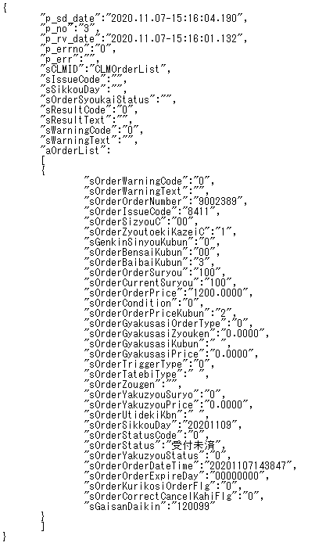

 |  |  | 上記（２）で注文入力した１件が取得されました。

 | その他の機能についてもｅ支店・ＡＰＩ専用ＨＰのマニュアルを見ながら必要な引数を設定し要求すれば、同様にブラウザで全てのことが手動で実行可能です。

 | 以上。

マスタ・時価
ｅ支店・ＡＰＩ（ｖ４ｒ７）、ブラウザからの利用方法・マスタ及び時価情報問合取得編 |  |  |  |  |  |  | Create | 2021.06.04
 |  |  |  |  |  |  | update | 2025.05.31
１． | 概要
 | 本資料は基本編に続き、v4r2 で機能追加いたしましたマスタ系、及び時価情報系の問合取得I/Fの使い方を説明します。
 | 機能追加以外の事柄や前提などについては基本編を参照願います。
 |  | ・・・本バージョンでの変更箇所を示す。

２． | 追加機能
 | 以下に v4r2 で追加された機能について説明いたします。

２－１． |  | 追加機能一覧
 |  | No | 機能ID |  | 概要
 |  | 1 | CLMMfdsGetMasterData |  | マスタ情報問合取得I/F、各種マスタ情報の取得を行う。
 |  | 2 | CLMMfdsGetMarketPrice |  | 時価情報問合取得I/F、銘柄コード、情報コードを指定し時価関連項目情報の取得を行う。
 |  | 3 | CLMMfdsGetMarketPriceHistory |  | 蓄積情報問合取得I/F、指定銘柄の過去～前日営業日までの４本値、出来高
 |  |  |  |  | 及び、株式分割日は分割前後の単位数と換算係数の取得（主にチャート描画等に利用）を行う。

２－２． |  | 各Ｉ／Ｆ説明
 | 以下に各 I/F 毎要求（引数）項目を列挙する。

 | （１） |  | マスタ情報問合取得
 |  | 「マニュアルページ、４ー２．マスタ情報問合取得」参照。

 | （２） |  | 時価情報問合取得
 |  | 「マニュアルページ、５ー１．時価情報問合取得」参照。

 |  | 【ポイント】
 |  |  | 本Ｉ／Ｆを利用することで、立花証券・リアルタイム株価ボード・ＰＣ画面、スマホ画面でリアルタイム表示している項目値が全て取得できます。
 |  |  | 取得できる時価情報はｅ支店・ＡＰＩ（のサーバ）が処理した時点での（スナップショット）値であり、その履歴等は取得できません。
 |  |  | １要求で最大１２０銘柄までの時価情報の取得が可能、それ以上の銘柄の時価情報が取得したい場合は再度要求を出すことで取得します。
 |  |  | ＝＞全銘柄の時価情報が取得したい場合、全銘柄を１２０ｘＮ回に分けて取得します。

 | （３） |  | 蓄積情報問合取得I/F
 |  | 「マニュアルページ、５ー２．蓄積情報問合取得」参照。

３． | 利用方法
 | （１） |  | マスタ情報問合取得
 |  | 認証応答（正常時）で取得する仮想ＵＲＬ（MASTER）へＪＳＯＮ文字列を指定することで要求を行います。
 |  | 以下は株式の銘柄コード、銘柄名称の取得例です。

 |  | 【ポイント】
 |  |  | 立花証券（ｅ支店・ＡＰＩ）で取り扱う銘柄が取得できます。

 |  | 例：
 |  |  | 「
 |  |  |  | https://10.62.26.91/e_api_v4r7/master/MDExNDczNTEwMDQwNi05MS02NDU1NA==/?{"p_no":"12","p_sd_date":"2021.06.04-10:40:00.000",
 |  |  |  | "sCLMID":"CLMMfdsGetMasterData","sTargetCLMID":"CLMIssueMstKabu","sTargetColumn":"sIssueCode,sIssueName","sJsonOfmt":"5"}
 |  |  | 」
 |  |  | ※以下各画像例は PREFIX（e_api_v4r2）時の画像ですのでご注意下さい。
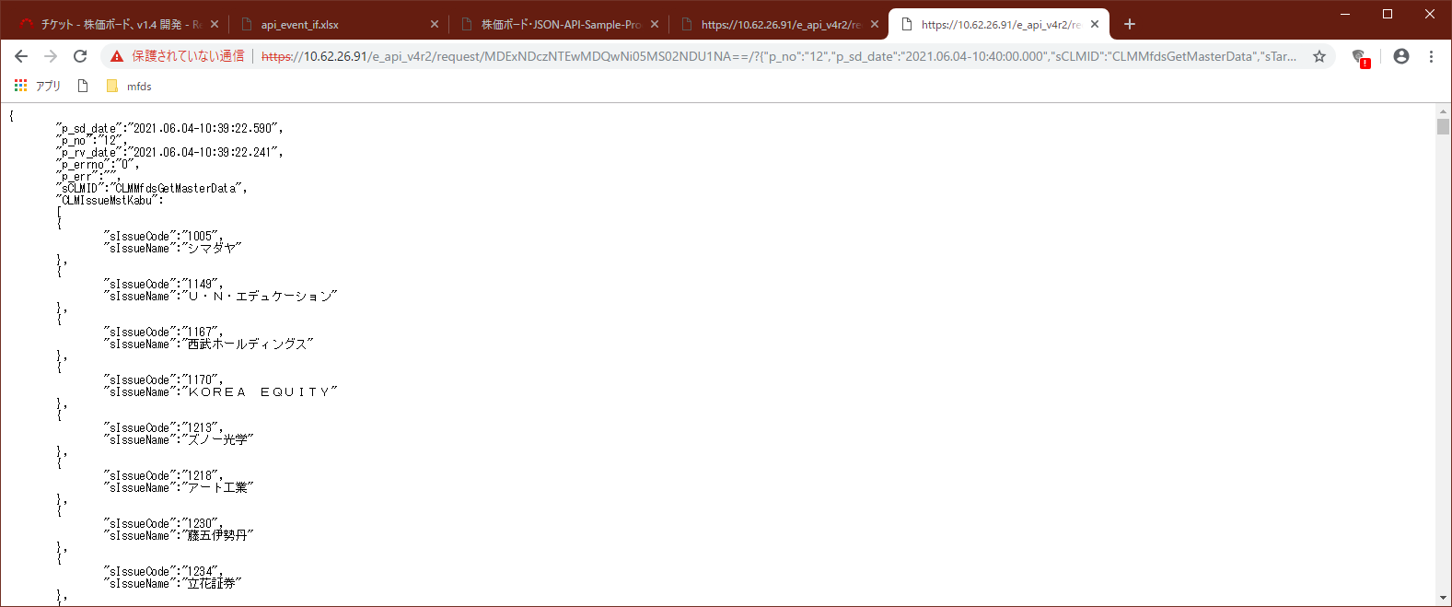

 | （２） |  | 時価情報問合取得
 |  | 認証応答（正常時）で取得する仮想ＵＲＬ（PRICE）へＪＳＯＮ文字列を指定することで要求を行います。
 |  | 以下は銘柄コード（6501,6502,101）の、情報コード（銘柄コード、時価値段、時価時刻、前日終値）の取得例です。

 |  | 【ポイント】
 |  |  | 時価情報問合取得は銘柄コードを指定しますが、取得可能な銘柄については立花証券（ｅ支店・ＡＰＩ）で取り扱う銘柄（＝マスタで取得できる範囲）となります。

 |  | 例：
 |  |  | 「
 |  |  |  | https://10.62.26.91/e_api_v4r7/price/MDExNDczNTEwMDQwNi05MS02NDU1NA==/?{"p_no":"20","p_sd_date":"2021.06.04-14:56:50.000",
 |  |  |  | "sCLMID":"CLMMfdsGetMarketPrice","sTargetIssueCode":"6501,6501,101","sTargetColumn":"pDPP,tDPP:T,pPRP","sJsonOfmt":"5"}
 |  |  | 」
 |  |  | ※以下各画像例は PREFIX（e_api_v4r2）時の画像ですのでご注意下さい。
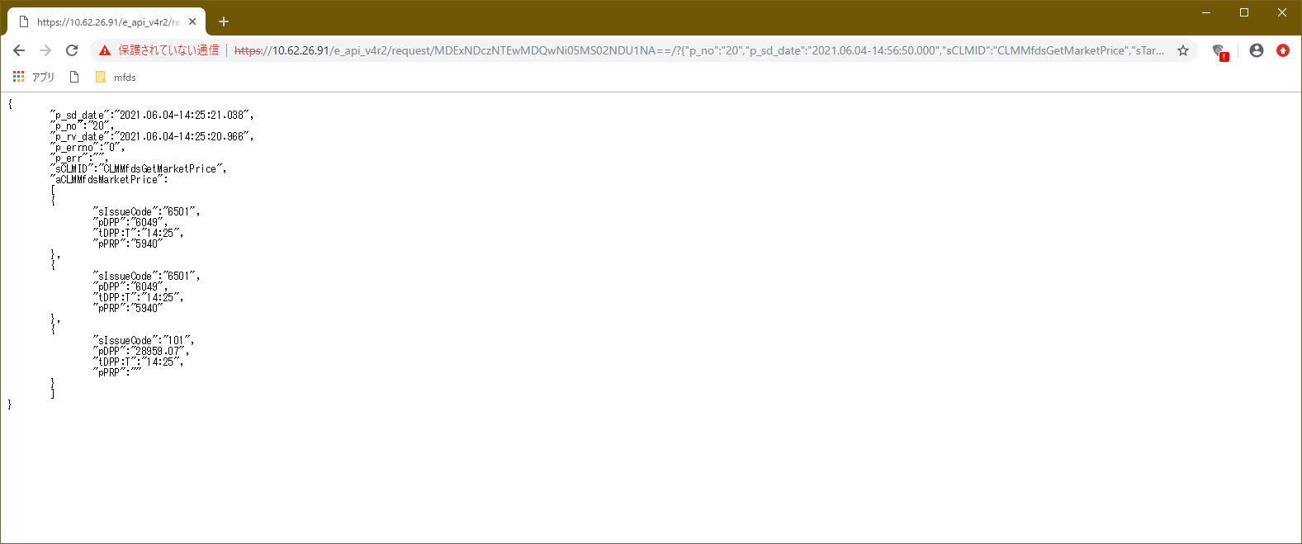

 |  | 【ポイント】
 |  |  | 上記例はザラバ（前場）時間帯に実行した例になりますが、日経平均・前日終値は取り扱いが無いため「""」空文字列となります。その他、取り扱いの無い項目についても同様となります。
 |  |  | また値段が付かない（場が開く前など）時も「""」空文字となります。
 |  |  | ｅ支店・ＡＰＩ（時価情報）の排他制御の関係で一時的にアクセス拒否され「""」文字を返すことが（プログラムの作りの上）論理的にありえますので利用時はご注意ください。

 | 以上。

 | （３） |  | 蓄積情報問合取得I/F
 |  | 認証応答（正常時）で取得する仮想ＵＲＬ（PRICE）へＪＳＯＮ文字列を指定することで要求を行います。
 |  | 以下は銘柄コード（6501）指定時の取得例です。

 |  | 【ポイント】
 |  |  | 時価情報問合取得は銘柄コードを指定しますが、取得可能な銘柄については立花証券（ｅ支店・ＡＰＩ）で取り扱う銘柄（＝マスタで取得できる範囲）となります。

 |  | 例：
 |  |  | 「
 |  |  |  | https://10.62.26.91/e_api_v4r7/price/OTE0MTI0MDE0MDcxMS05MS02NDE0Mw==/?{"p_no":"3","p_sd_date":"2022.11.07-14:41:00.000",
 |  |  |  | "sCLMID":"CLMMfdsGetMarketPriceHistory","sIssueCode":"6501","sSizyouC":"00","sJsonOfmt":"5"}
 |  |  | 」

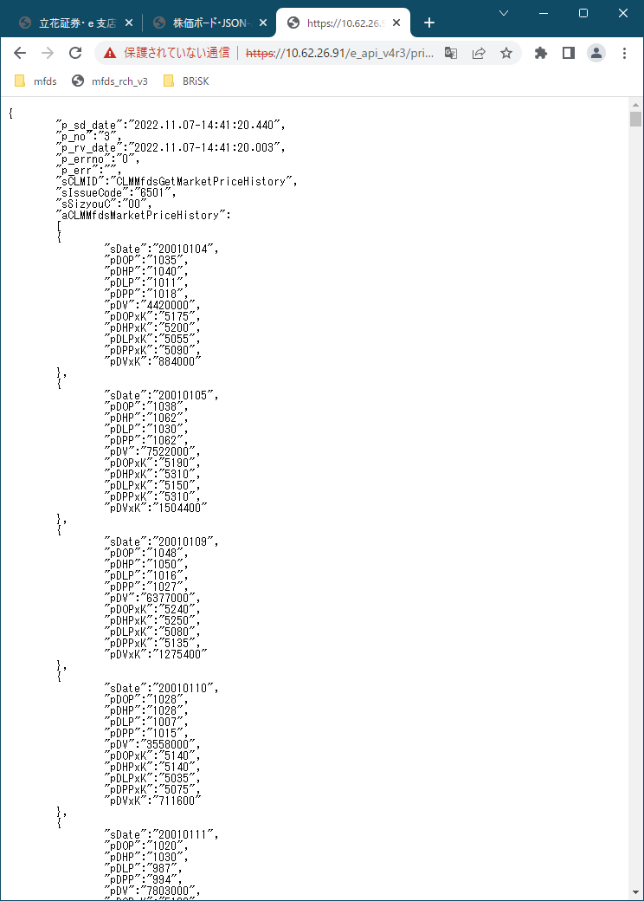

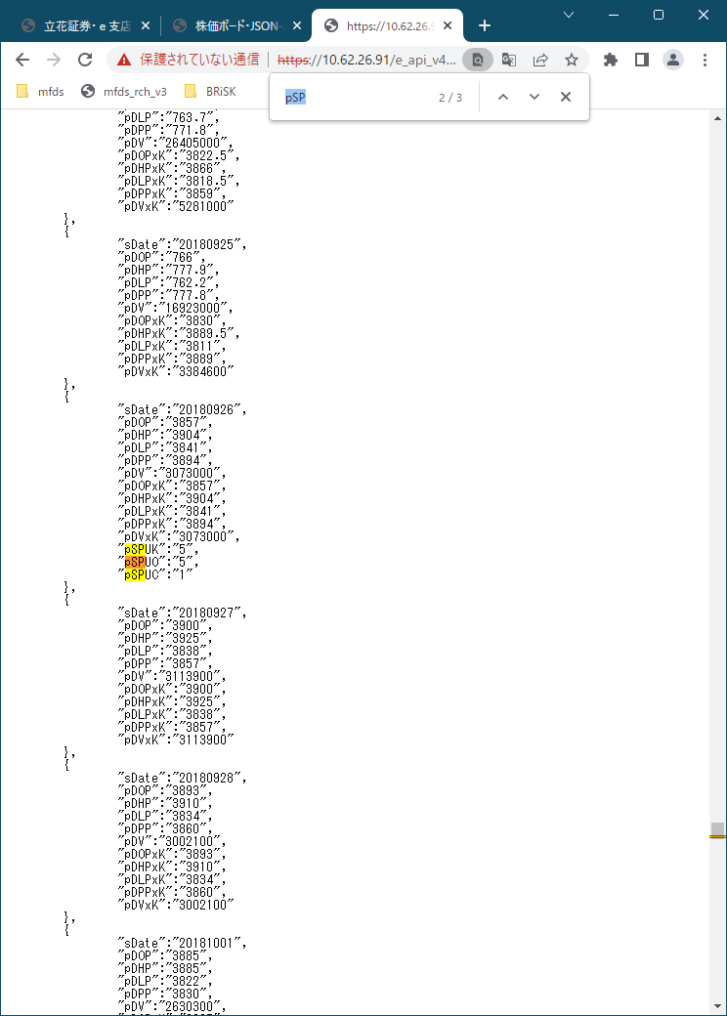

 |  |  |  |  |  | 株式分割当日

ニュース
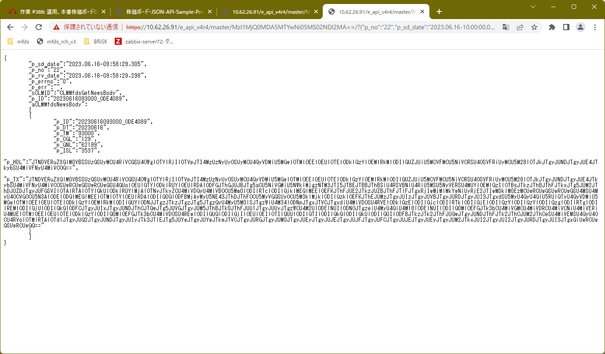
ｅ支店・ＡＰＩ（ｖ４ｒ７）、ブラウザからの利用方法・ニュース情報取得編 |  |  |  |  |  |  |  |  |  |  |  | create | 2023.07.22
 |  |  |  |  |  |  |  |  |  |  |  | update | 2025.05.31
１． | 概要
 | 本資料は基本編に続き、v4r4 で機能追加いたしましたマスタ系情報取得機能であるニュース問合取得I/Fの使い方を説明します。
 | 機能追加以外の事柄や前提などについては基本編を参照願います。
 | ※なおｅ支店では過去９０日分のニュース情報を取り扱っています。
 |  | ・・・本バージョンでの変更箇所を示す。

２． | 追加機能
 | 以下に v4r4 で追加された機能について説明いたします。

２－１． |  | 追加機能一覧
 |  | No | 機能ID |  |  |  | 概要
 |  | 1 | CLMMfdsGetNewsHead |  |  |  | ニュースヘッダー問合取得I/F、ニュース一覧を（ニュースを取得した）降順に取得する。
 |  | 2 | CLMMfdsGetNewsBody |  |  |  | ニュースボディー問合取得I/F、個別のニュース内容を取得する。
 |  | ※ニュース関連システムの仕様で取得情報．ニュースIDの降順（取得順に採番される仕様）にソートしたリストを取得する。
 |  | よって、データとしてニュース日付、ニュース時刻を返すが、その順序はニュース関連システムの仕様で保証されない。
２－２．
 | 以下に各 I/F 毎要求（引数）項目を列挙する。

 | （１） |  | ニュースヘッダー問合取得I/F
 |  | 【要求】
 |  | No | 項目 |  |  | 設定値
 |  | 1 | sCLMID |  |  | CLMMfdsGetNewsHead
 |  | 2 | p_CG |  | ※１ | 取得したいカテゴリコードを１つ指定する。未指定時は全て対象。
 |  |  |  |  |  |  | コード | 説明
 |  |  |  |  |  |  | 100 | QUICKニュース
 |  |  |  |  |  |  | 110 | ＡＩ市況状況速報
 |  |  |  |  |  |  | 120 | AI開示速報（決算関連）
 |  |  |  |  |  |  | 129 | ＡＩ開示速報（その他）

 |  |  | p_IS |  | ※１ | 取得したい銘柄コードを１つ指定する。未指定時は全て対象。
 |  |  | p_DT_FROM |  | ※１ | ニュース日付（YYYYMMDD）範囲指定（from）。 |  |  |  | N≧fromで検索。
 |  |  | p_DT_TO |  | ※１ | ニュース日付（YYYYMMDD）範囲指定（to）。 |  |  |  | N≦toで検索。
 |  |  | p_REC_OFST |  | ※１ | レコード取得位置（デフォルト＝０、直近先頭の意味）。 |  |  |  | 指定条件検索後の位置。
 |  |  | p_REC_LIMT |  | ※１ | レコード取得件数最大（デフォルト＝１００）。 |  |  |  | 指定条件検索後の件数。
 |  | ※１、該当項目はオプション項目で指定した項目についてAND条件でデータ取得を実行する。

 |  | 【応答】
 |  | No | 項目 |  |  | 設定値
 |  | 1 | sCLMID |  |  | CLMMfdsGetNewsHead
 |  | 2 | p_REC_MAX |  |  | 取得（検索した）レコード数。
 |  | 3 | aCLMMfdsNewsHead |  |  | 取得（検索した）レコード情報リスト（配列）。
 |  |  | 1 | p_ID |  | ニュースID（レコード毎にユニーク）。
 |  |  | 2 | p_DT |  | ニュース日付（YYYYMMDD）。
 |  |  | 3 | p_TM |  | ニュース時刻（HHMMSS）。
 |  |  | 4 | p_CGL |  | ニュースカテゴリリスト。 |  |  | 複数設定時は「,」区切り。 |  | ※１
 |  |  | 5 | p_GNL |  | ニュースジャンルリスト。 |  |  | 複数設定時は「,」区切り。 |  | ※１
 |  |  | 6 | p_ISL |  | ニュース関連銘柄コードリスト。 |  |  | 複数設定時は「,」区切り。
 |  |  | 7 | p_HDL |  | ニュースヘッドライン（タイトル）。 |  |  | ※２
 |  | ※１、カテゴリ及びジャンルについては「マニュアルページ、６．注文約定通知機能（EVENT I/F）」、３．（５）NSを参照。
 |  | ※２、ShiftJIS 日本語コード文字列をパーセントエンコード（URLエンコード）してから BASE64 変換し設定。取得側で各デコード後利用する。

 | （２） |  | ニュースボディー問合取得I/F
 |  | 【要求】
 |  | No | 項目 |  |  | 設定値
 |  | 1 | sCLMID |  |  | CLMMfdsGetNewsBody
 |  | 2 | p_ID |  |  | ニュースID（レコード毎にユニーク）。

 |  | 【応答】
 |  | No | 項目 |  |  | 設定値
 |  | 1 | sCLMID |  |  | CLMMfdsGetNewsBody
 |  | 2 | p_ID |  |  | ニュースID（レコード毎にユニーク）。
 |  | 3 | aCLMMfdsNewsBody |  |  | 取得レコード情報（配列）。 |  |  | ※実際には最大１件しか設定されない。
 |  |  | 1 | p_ID |  | ニュースID（レコード毎にユニーク）。
 |  |  | 2 | p_DT |  | ニュース日付（YYYYMMDD）。
 |  |  | 3 | p_TM |  | ニュース時刻（HHMMSS）。
 |  |  | 4 | p_CGL |  | ニュースカテゴリリスト。 |  |  | 複数設定時は「,」区切り。 |  | ※１
 |  |  | 5 | p_GNL |  | ニュースジャンルリスト。 |  |  | 複数設定時は「,」区切り。 |  | ※１
 |  |  | 6 | p_ISL |  | ニュース関連銘柄コードリスト。 |  |  | 複数設定時は「,」区切り。
 |  |  | 7 | p_HDL |  | ニュースヘッドライン（タイトル）。 |  |  | ※２
 |  |  | 8 | p_TX |  | ニュースボディー（本文）。 |  |  | ※２
 |  | ※１、カテゴリ及びジャンルについては「マニュアルページ、６．注文約定通知機能（EVENT I/F）」、３．（５）NSを参照。
 |  | ※２、ShiftJIS 日本語コード文字列をパーセントエンコード（URLエンコード）してから BASE64 変換し設定。取得側で各デコード後利用する。

３． | 利用方法
 | （１） |  | ニュースヘッダー問合取得I/F
 |  | 認証応答（正常時）で取得する仮想ＵＲＬ（MASTER）へＪＳＯＮ文字列を指定することで要求を行います。

 |  | 【ポイント】
 |  |  | ニュースヘッドライン（タイトル）は日本語（ShiftJIS）データである関係で BASE64 変換し設定しているので、利用者側でデコードしてから利用する。
 |  |  | javascript での変換例：
 |  |  | 「
 |  |  |  | var p_HDL = p_ans.aCLMMfdsNewsHead[0].p_HDL;
 |  |  |  | p_HDL = UnescapeSJIS (window.atob (p_HDL));
 |  |  | 」
 |  |  | ※パーセントエンコード（URLエンコード）は記載省略。

 |  | 例：
 |  |  | 「
 |  |  |  | https://10.62.26.91/e_api_v4r7/master/MzI1MjQ0MDA5MTYwNi05MS02NDI2MA==/?{"p_no":"12",
 |  |  |  | ”p_sd_date:"2023.06.16-09:42:00.000","sCLMID":"CLMMfdsGetNewsHead","sJsonOfmt":"5"}
 |  |  | 」

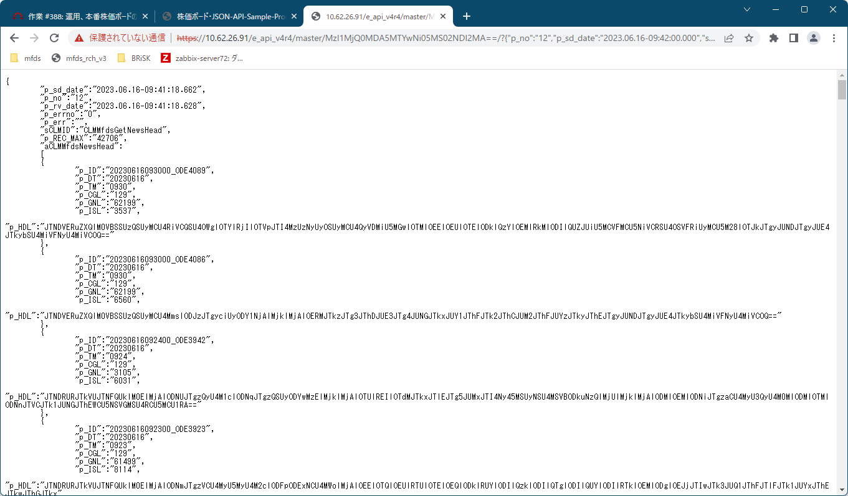

 | （２） |  | ニュースボディー問合取得I/F
 |  | 認証応答（正常時）で取得する仮想ＵＲＬ（MASTER）へＪＳＯＮ文字列を指定することで要求を行います。

 |  | 【ポイント】
 |  |  | ニュースヘッドライン（タイトル）、ニュースボディー（本文）は日本語（ShiftJIS）データである関係で BASE64 変換し設定しているので、利用者側でデコードしてから利用する。
 |  |  | javascript での変換例：
 |  |  | 「
 |  |  |  | var p_HDL = p_ans.aCLMMfdsNewsBody[0].p_HDL;
 |  |  |  | p_HDL = UnescapeSJIS (window.atob (p_HDL));
 |  |  |  | var p_TX = p_ans.aCLMMfdsNewsBody[0].p_TX;
 |  |  |  | p_TX = UnescapeSJIS (window.atob (p_TX));
 |  |  | 」
 |  |  | ※パーセントエンコード（URLエンコード）は記載省略。

 |  | 例：
 |  |  | 「
 |  |  |  | https://10.62.26.91/e_api_v4r7/master/MzI1MjQ0MDA5MTYwNi05MS02NDI2MA==/?{"p_no":"22",
 |  |  |  | "p_sd_date":"2023.06.16-10:00:00.000","sCLMID":"CLMMfdsGetNewsBody","p_ID":"20230616093000_ODE4089","sJsonOfmt":"5"}
 |  |  | 」

